Feuil1
matériels envoyés par Joshua
LEDS(*2)
Capteur fin de course
Capteurs photosensibles(*10)
bouton poussoir(*7)
Résistance(*2)
Matériels commandés | Prix(€) | Photo
arduino nano 3,0 | 8.9 | 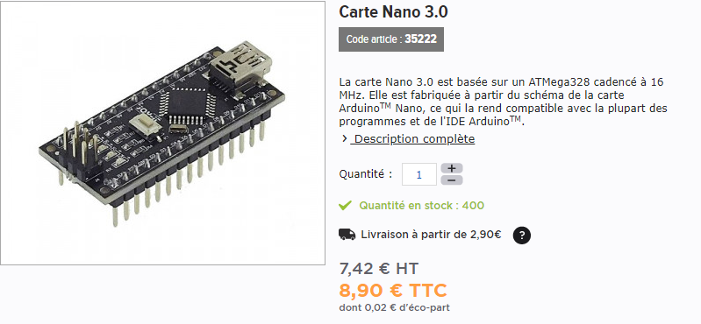
câbles de connexion | 5.3 | 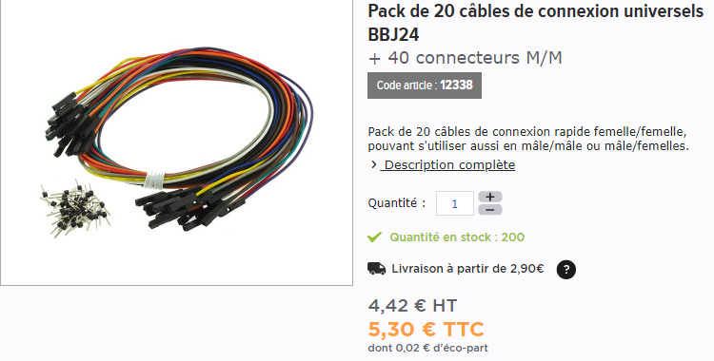
cordon USB161/1 5broches | 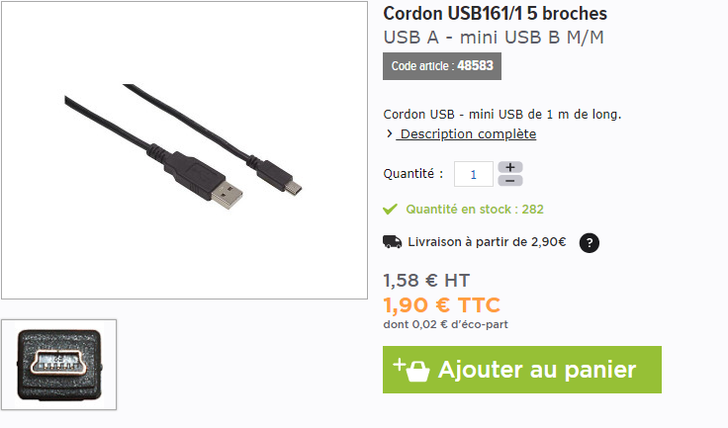 1.9
shield | 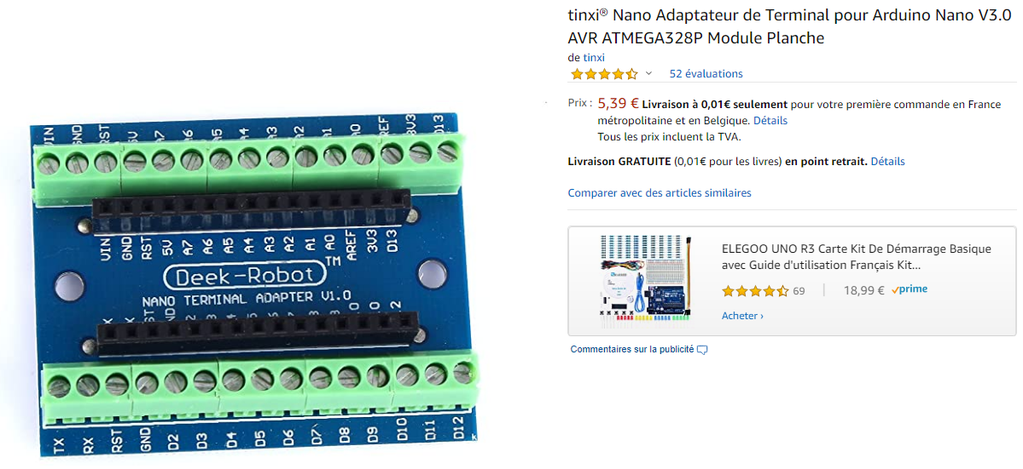 4.8
breadboard | 4.99 | 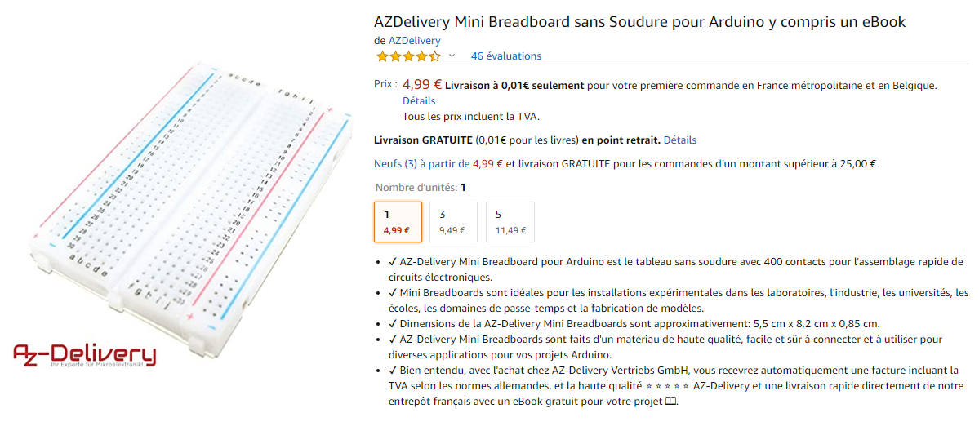
relai | 5.3 | 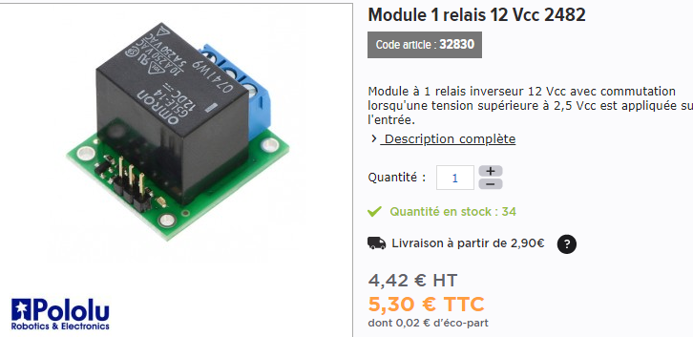
 | Total
 | 31.19

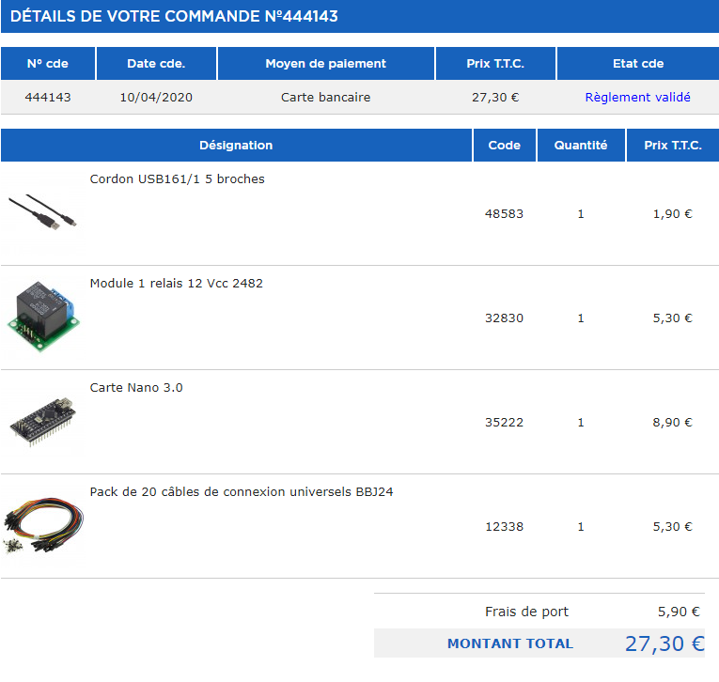
gotronic

 |  |  |  | TOTAL 37,90€

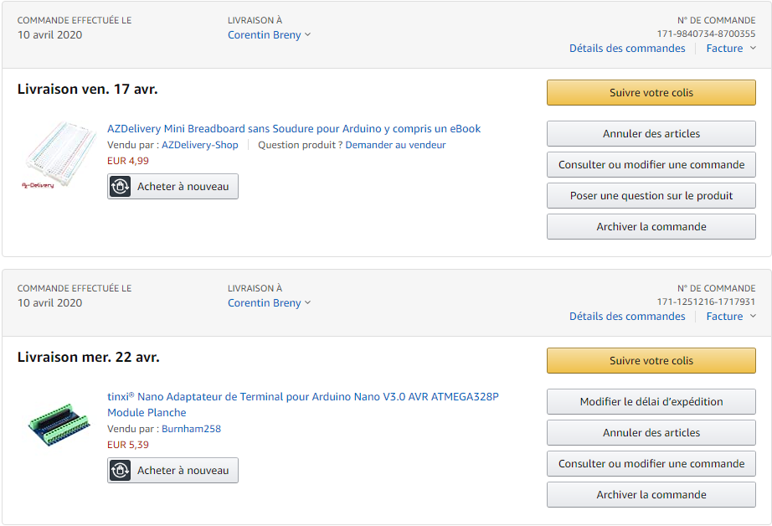
AMAZON

 |  |  | 10.40 €

